df
 | Tên cột | Mô tả nội dung | Kiểu dữ liệu | Số dòng | Khoá | Nội dung
1. Thông tin định danh khách hàng: | customer_id | Mã định danh duy nhất cho mỗi khách hàng. | object | 50000 | PK | CUST-00001 đến CUST-50000
2. Thông tin nhân khẩu học & xã hội: | age | Tuổi của khách hàng. | int | 50000 |  | 21 đến 65
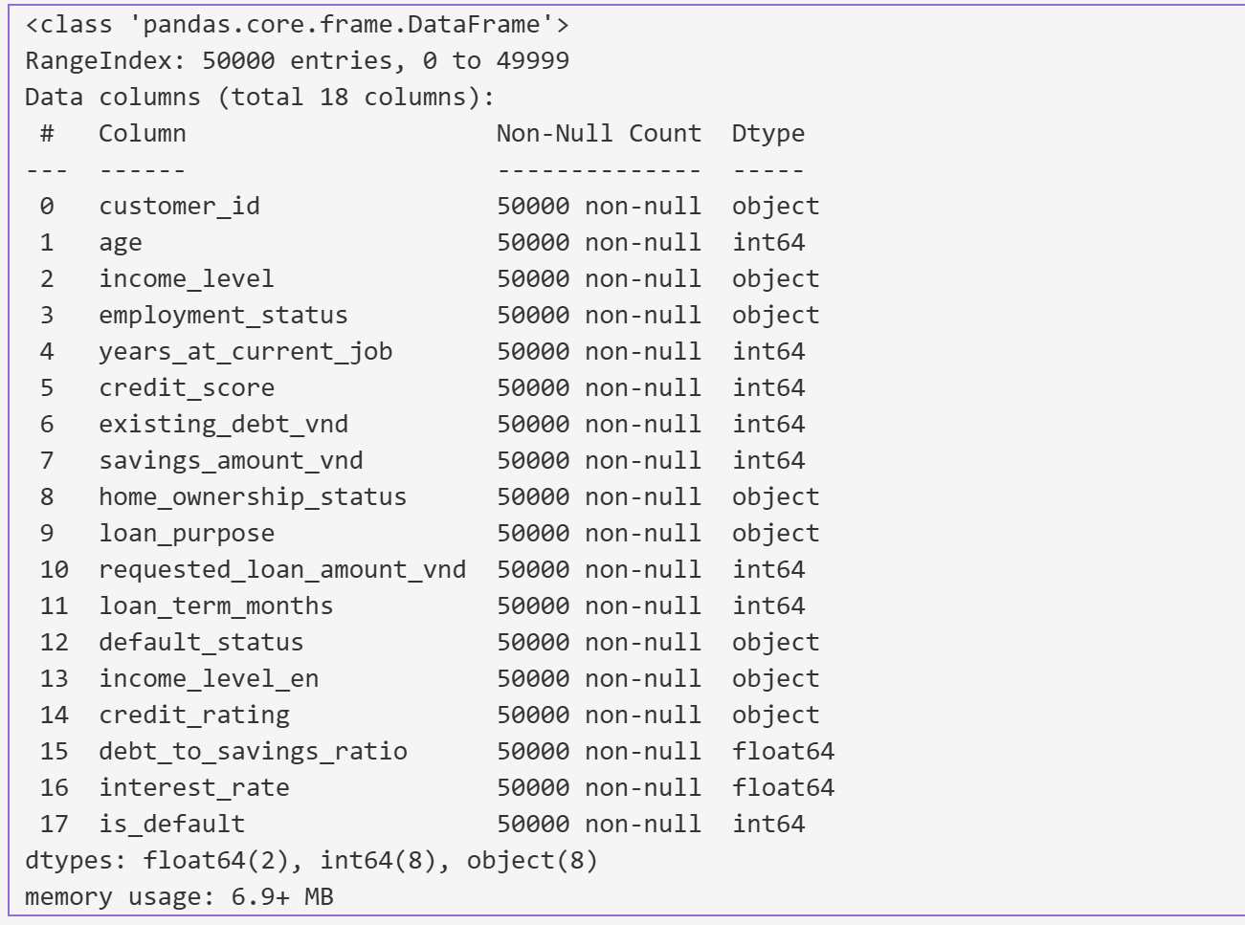
 | income_level | Mức thu nhập hàng tháng | object | 50000 |  | Từ 8 - 20 triệu VND/tháng Dưới 8 triệu VND/tháng Từ 20 - 45 triệu VND/tháng Trên 45 triệu VND/tháng
 | home_ownership_status | Tình trạng sở hữu nhà ở | object | 50000 |  | Thuê nhà Trả góp Sở hữu
3. Thông tin về sự ổn định tài chính: | employment_status | Tình trạng việc làm | object | 50000 |  | Toàn thời gian Tự kinh doanh Bán thời gian Thất nghiệp
 | years_at_current_job | Số năm làm việc tại công việc hiện tại. | int | 50000 |  | 0 đến 30
4. Thông tin về sức khỏe tài chính: | credit_score | Điểm tín dụng. | int | 50000
 | existing_debt_vnd | Tổng số nợ hiện có của khách hàng. | int | 50000
 | savings_amount_vnd | Số tiền tiết kiệm khách hàng đang có. | int | 50000
5. Thông tin về khoản vay: | loan_purpose | Mục đích của khoản vay | object | 50000 |  | Hợp nhất nợ Sửa chữa nhà Kinh doanh Mua xe Học vấn Y tế
 | requested_loan_amount_vnd | Số tiền khách hàng yêu cầu vay. | int | 50000
 | loan_term_months | Thời hạn vay (tính bằng tháng). | int | 50000
6. Biến mục tiêu (Kết quả): | default_status | Kết quả của khoản vay | object | 50000 |  | Paid in full Defaulted
7. Mới vừa thêm vào | income_level_en | Phân loại mức thu nhập hằng tháng | object | 50000 |  | Low Medium High Very High
 | credit_rating | Xếp hạng điểm tín dụng | object | 50000 |  | Fair Good Poor Very Good Excellent
 | debt_to_savings_ratio | Tỷ lệ nợ trên tiết kiệm | float | 50000

df_encoded
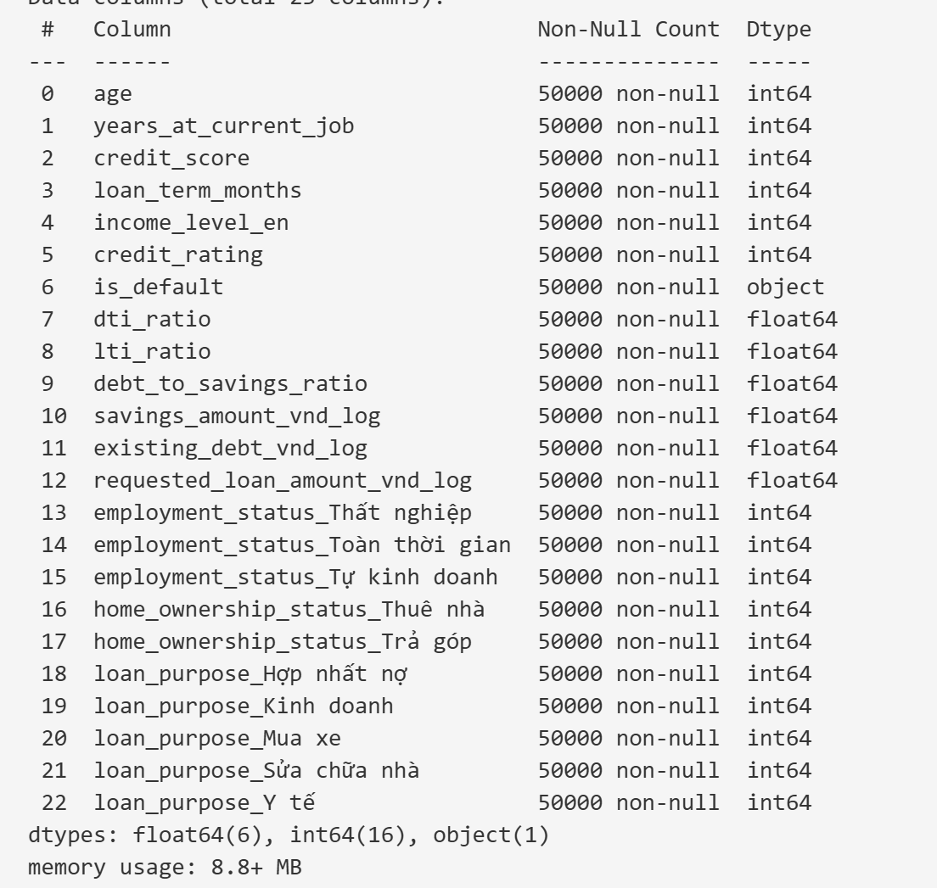
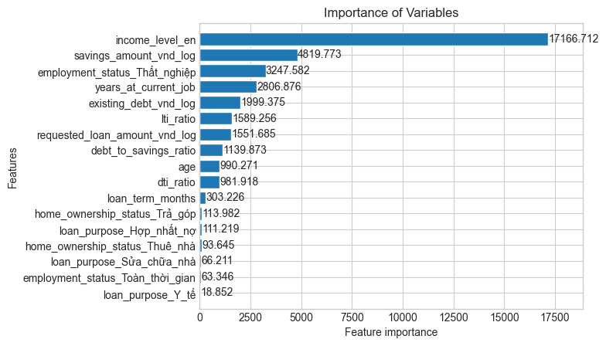
Tên cột | Kiểu dữ liệu | Số dòng | Khoá | Nội dung
age | int
years_at_current_job | int
credit_score | int
loan_term_months | int
income_level_en | int
credit_rating | int
is_default | object
dti_ratio | float
lti_ratio | float
debt_to_savings_ratio | float
savings_amount_vnd_log | float
existing_debt_vnd_log | float
requested_loan_amount_vnd_log | float
employment_status_Thất nghiệp | int
employment_status_Toàn thời gian | int
employment_status_Tự kinh doanh | int
home_ownership_status_Thuê nhà | int
home_ownership_status_Trả góp | int
loan_purpose_Hợp nhất nợ | int
loan_purpose_Kinh doanh | int
loan_purpose_Mua xe | int
loan_purpose_Sửa chữa nhà | int
loan_purpose_Y tế | int

